Quelle
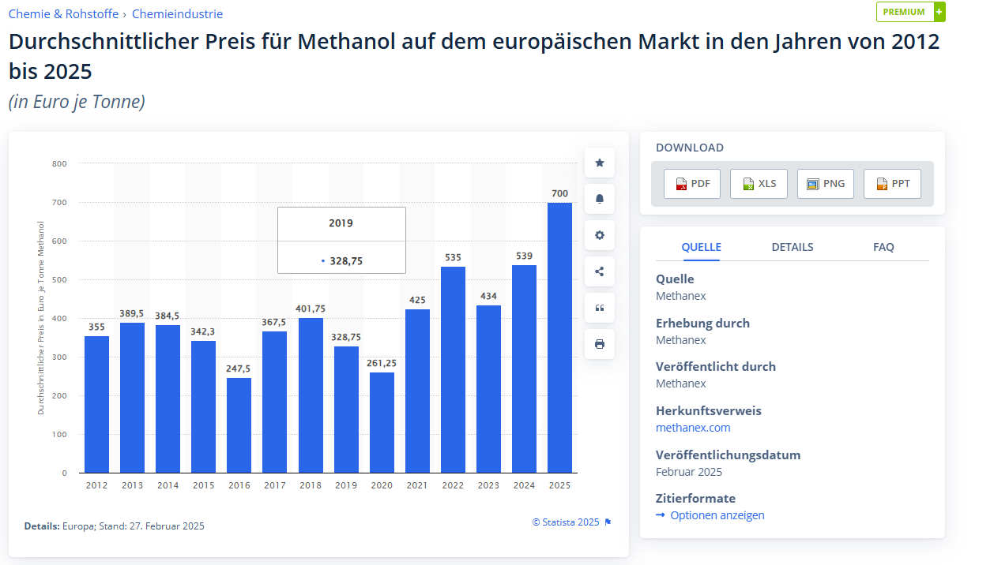
Primäre Quelle
https://epub.wupperinst.org/frontdoor/deliver/index/docId/7944/file/WSA25_Block.pdf

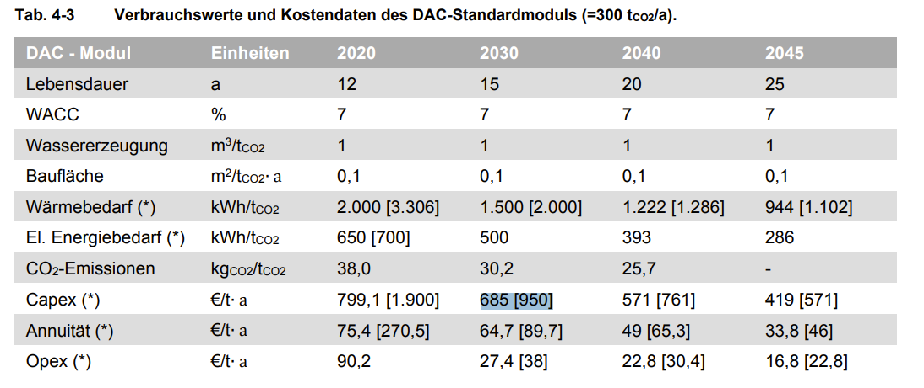

Es wird unterschieden zwischen den Werten für großskalige/kostengünstige Anlagen (min) und den Werten, die für kleinskalige/teure Anlagen (max) [in Klammern] gelten.

Werte für 2030 entnommen (weiterverweise noch nicht geprüft)!

Alternative Quellen:
https://www.globalccsinstitute.com/wp-content/uploads/2022/07/Economics-of-DAC_FINAL.pdf
https://papers.ssrn.com/sol3/papers.cfm?abstract_id=4108848
Die theoretische Mindestenergie, die zur CO2-Gewinnung aus der Umgebungsluft benötigt wird, beträgt ca. 250 kWh pro Tonne CO2. https://de.wikipedia.org/wiki/Direct_Air_Capture
https://www.isi.fraunhofer.de/content/dam/isi/dokumente/policy-briefs/policy_brief_air_carbon_capture_DE.pdf

